Sheet1
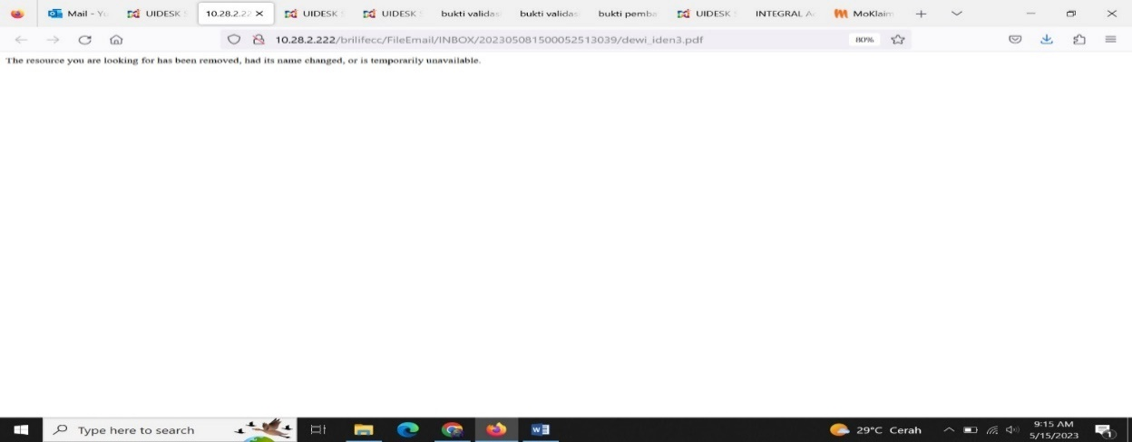
No | Issue | Keterangan | Note | Perbaikan | Status
1 | Beberapa lampiran email masih ada yang tidak bisa open dengan keterangan di atas |  | Karena ada special character pada filename yang dikirimkan oleh user | Replace special character | Done

2 | Nama file berubah ketika email sudah berhasil terkirim. |  | Dari sisi secure dianjurkan untuk merubah naming untuk proses upload file |  | Done

3 | Kendala ketika buat tiket 1 email untuk lebih dari satu polis tapi lampirannya hanya ada di salah satu tiket. Contoh: Pada tanggal 03/03/2023 saya buat tiket 1 email untuk 2 polis, tiket 1 20230303040822980 (gak ada lampiran), tiket 2 20230303041031227 (ada lampiran) emailnya santi.agustin@corp.brilife.co.id |  | sudah check dan confirm dengan mas Yusra | Perbaikan pada source code | Done
4 | Lampiran pada 1 email double, contoh: untuk email firda.lailia@corp.brilife.co.id subjek "Ubah Nomor Hp Sugitariani" dan rina.medan@corp.brilife.co.id subjek nya kosong email date 3/14/2023 12:17:00 PM |  | sudah check dan confirm dengan mas Yusra | Perbaikan pada source code | Done
5 | Kendala lampiran ketika di open eror email: hardianti.suratinoyo@corp.brilife.co.id subjek Fw: pengiriman E-polis tgl: 11/04/2023. Informasinya: di nama lampirannya ada special character "&" sementara tanda "&" itu kalo di url web atau browser digunakan sebagai tanda penghubung antara parameter satu dengan parameter lainnya. Contoh nama file “ktp_horas_&_Surat_pernyataan.pdf” | 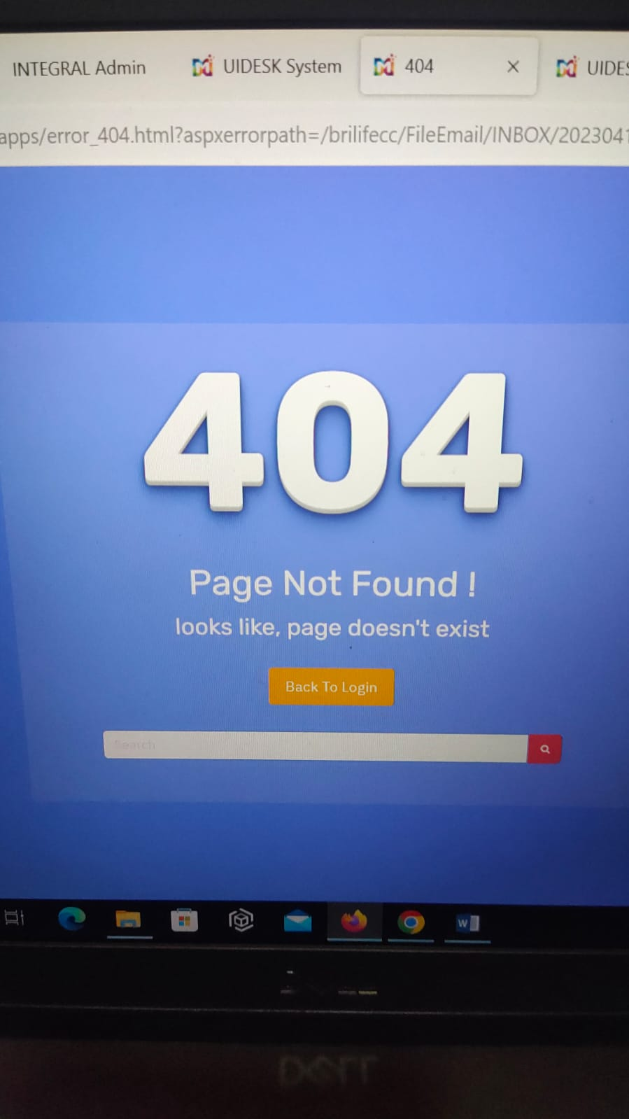 | sudah check dan confirm dengan mas Yusra | Perbaikan pada source code | Done
6 | Kendala email pada tanggal 04/05/2023 yang dimana sent item pada outlook tidak muncul yang mengakibatkan email outbound pada tanggal tersebut tidak terkirim. Ketika cek di sent item pada aplikasi uidesk muncul keterangan “Data Not Found” |  | Ada penyesuaian pada configurasi email mengikuti informasi dari tim Pak Zaid | Perbaikan pada source code | Done

7 | Tampilan preview pada email yang sedang diproses belum ada keterangan “to”,”cc”,”form”. Yang terlihat hanya untuk email sebelumnya saja. Email: rachmat.fajri@corp.brilife.co.id subjek Surrender_Baharuddin_80827565_Davestera |  |  |  | Done
8 | Ketika di reply tampilan pada preview keterangan “to” hanya untuk satu email, sedangkan BFA mengirimkan ke beberapa email. | 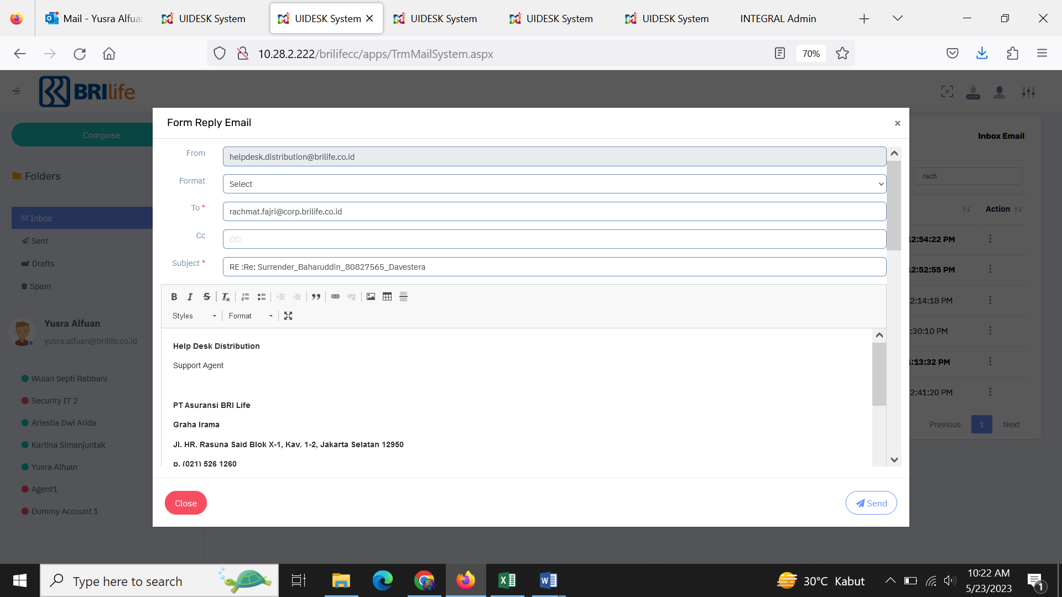 | Data Email "To" akan di sertakan pada "ECC" email | Perubahan pada source code | Done

9 | Email sudah masuk pada tanggal 23/05/2023 jam 4:02:16 PM namun sampai tanggal 24/05/2023 jam 8:40 AM belum masuk ke agent. | 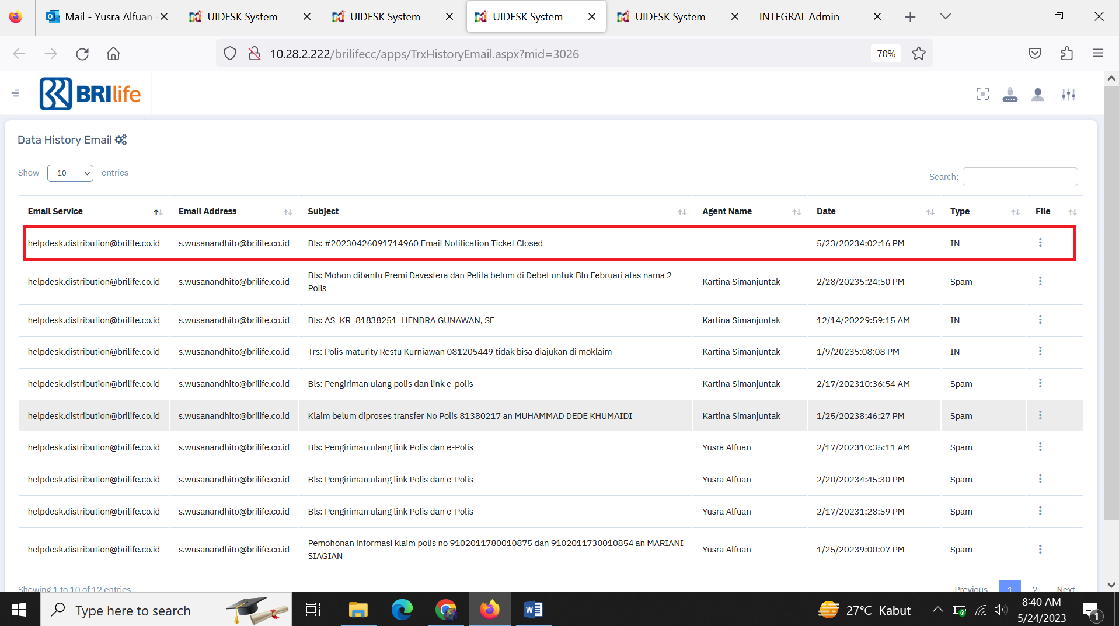 | Sesuai kesepakatan, batas akhir jam layanan sampai dengan jam 15:00 jika ada email masuk setelah jam 15:00 maka akan dibagikan di hari berikutnya di jam 09:00 |  | Done

10 | Notifikasi Email pada modul Internal Note pada Layer 2 |  | Akan mengirimkan reminder email kepada user sesuai posisi terakhir tiket | Perubahan pada source code | Done

11 | Ada banyak attachment pada email, email outlook kebawa |  |  | Perubahan pada source code | Done

